(Ref.)8
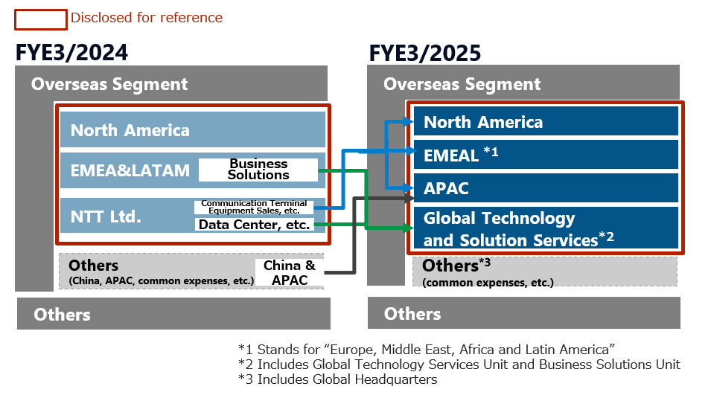
（参考）NTTデータグループ 海外セグメント変更内容 / (Ref.)Reorganization Overseas Segment of NTT Data Group

